상품제안서
키르히탁 55 세이프라운드 안전발광우산 | 상품코드: S44120

 |  |  |  |  |  |  | 02-713-8555 | www.synergygift.co.kr
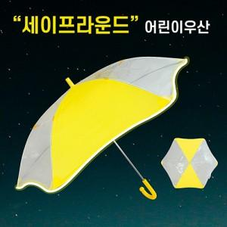

【상세/제작정보】

【인쇄/포장옵션】 | 손잡이1도, 원단실크1도 / OPP(비닐)

【공급단가】 | 수량 | 100~ | 300~ | 500~ | 1,000~ | 3,000~
*VAT별도 | 단가 | 5,590원 | 5,280원 | 5,030원 | 4,900원 | 4,810원

【상품 URL】 | https://www.synergygift.co.kr:443/src/goods_detail.php?gdno=44120

